Sheet1
二高三棒问题设备
二高
序号 | 调节阀名称 | 使用位置 | 规格型号 | 备注
1 | 煤气 | 上均右煤气 | RV7180-200A/UQ60（DN200） | 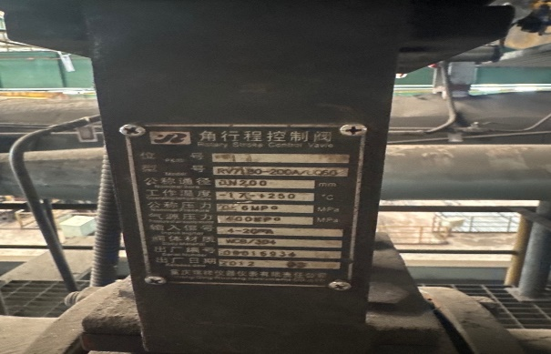
2 | 煤气 | 下均右煤气执行器执行器 | RV7180-200A/UQ96（DN200） | 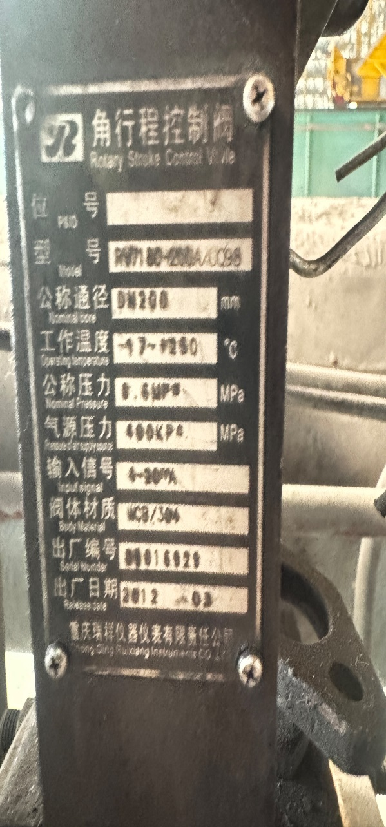
3 | 煤气 | 下加煤气执行器 | 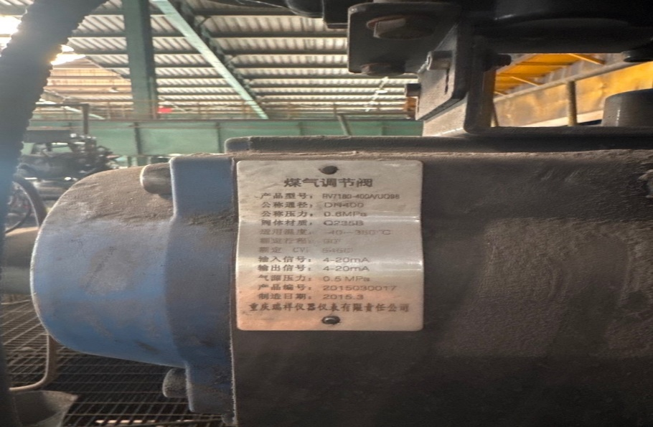 RV7180-400A/UQ98（DN400）
4 | 煤气 | 上加煤气执行器 | FV2008-600S（DN600） | 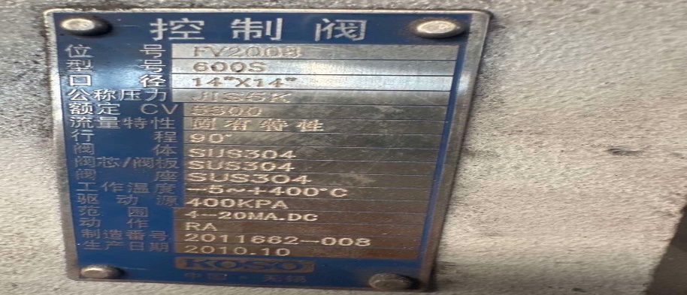
5 | 煤气 | 上均左煤气执行器 | SDWY-6KDN200（DN200） | 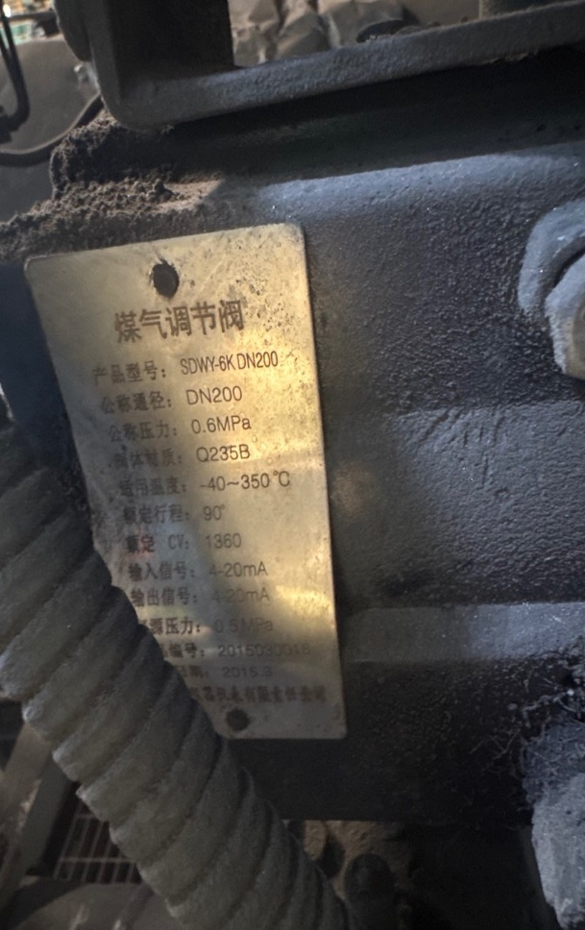
6 | 煤气 | 下均左煤气执行器 | RV4302-200F-AA/UAQ-II-H（DN200） | 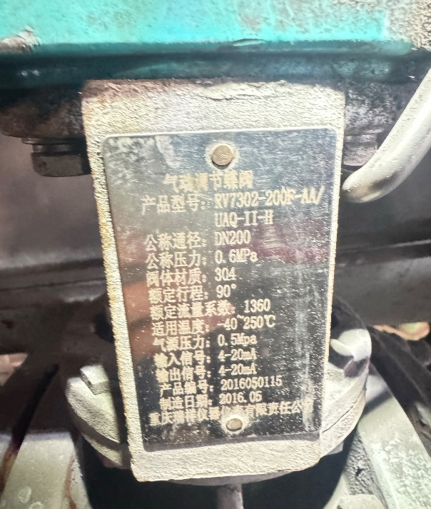
7 | 煤气 | 煤气总管压力调节阀 | HL400S-800G | 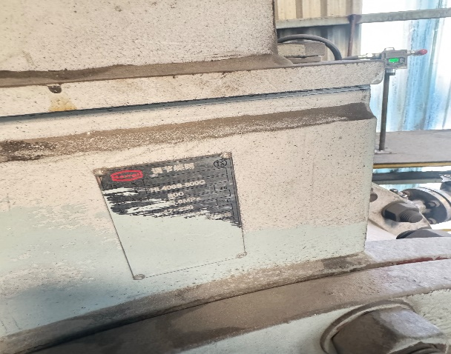
8 | 空气 | 下均右空气执行器 | SDCW-6KG（DN350） | 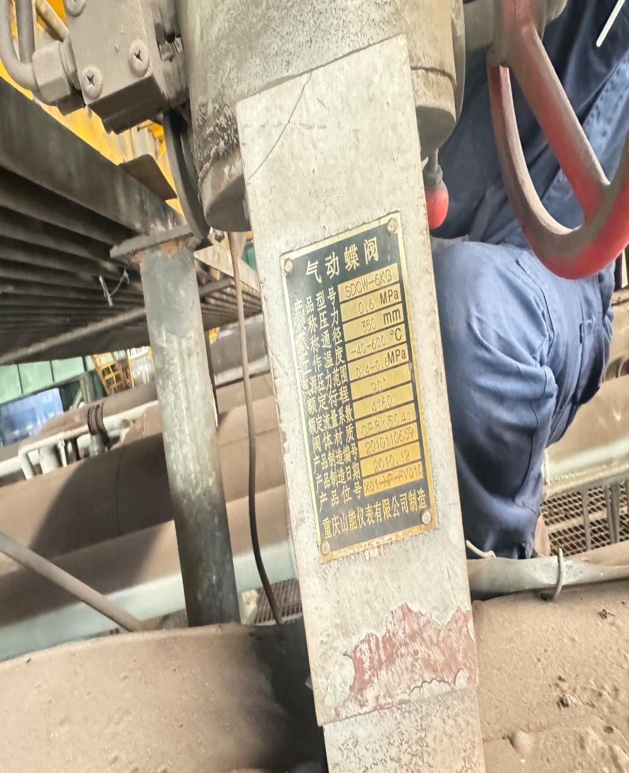
9 | 空气 | 上均右空气执行器 | SDCW-6KG
10 | 空气 | 上加空气执行器 | SDWK-6KG（DN600） | 600
11 | 空气 | 下加空气执行器 | ZDCK-6KG（DN700） | 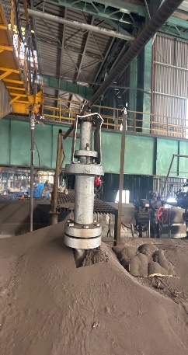
12 | 空气 | 上均左空气空气执行器 | SDCW-6KG（DN300）
13 | 空气 | 下均左空气执行器 | SDCW-6KG（DN350） | 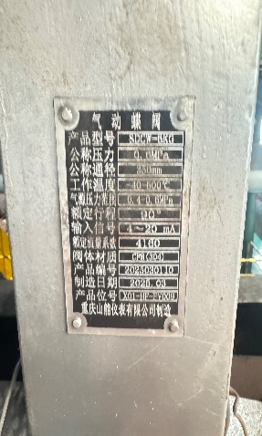
14 | 空气 | 上均右空气流量器 | 无铭牌 | 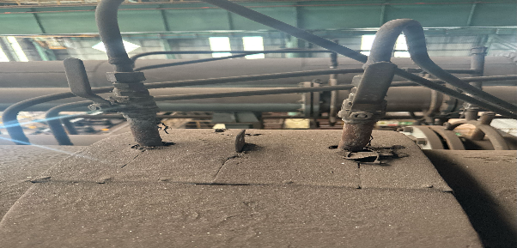
15 | 空气 | 下均右空气流量器 | SGZNZX-219-19 | 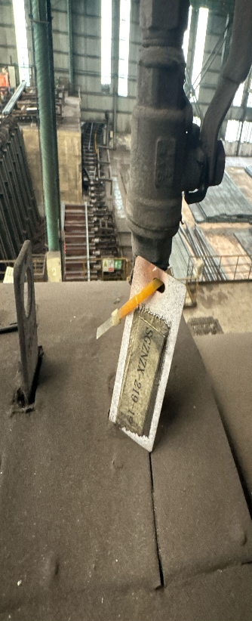
16 | 空气 | 下加空气流量器 | 无铭牌 | 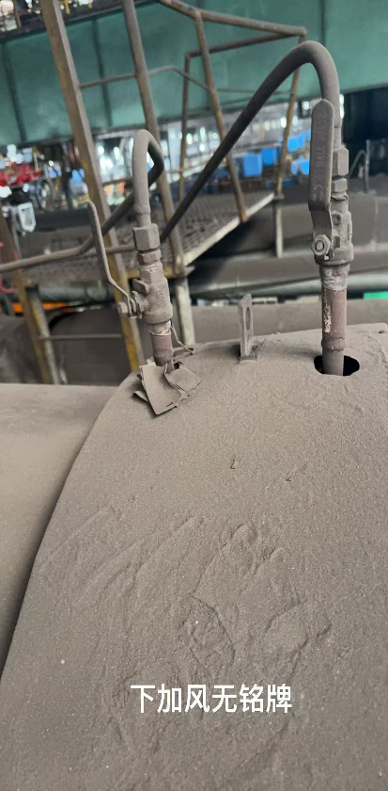
17 | 空气 | 上均左风流量器 | SGZNZX-219-29，SGZNZX-219-30 | 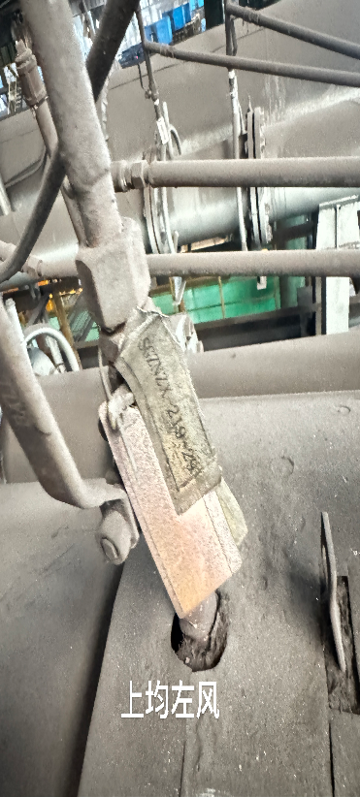 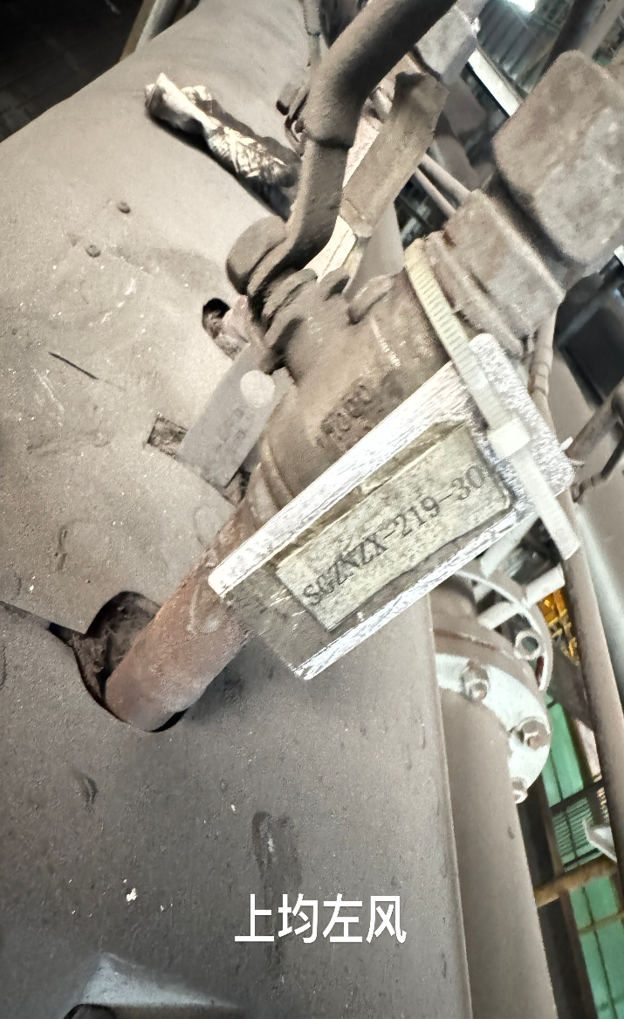
18 | 空气 | 下均左风流量器 | 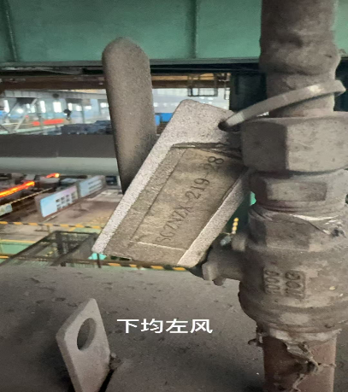 SGZNZX-219-28，SGZNZX-219-27 | 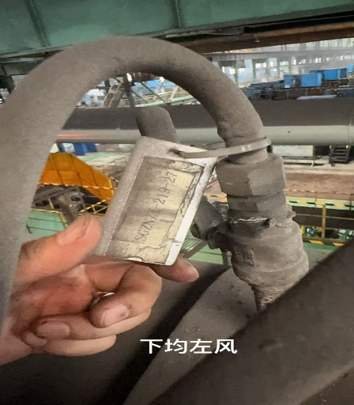
19 | 煤气 | 上均右煤气 | SGZNZX-219-33、SGZNZX-219-34
20 | 煤气 | 上均右煤气 | RV7180-200A/UQ60 | 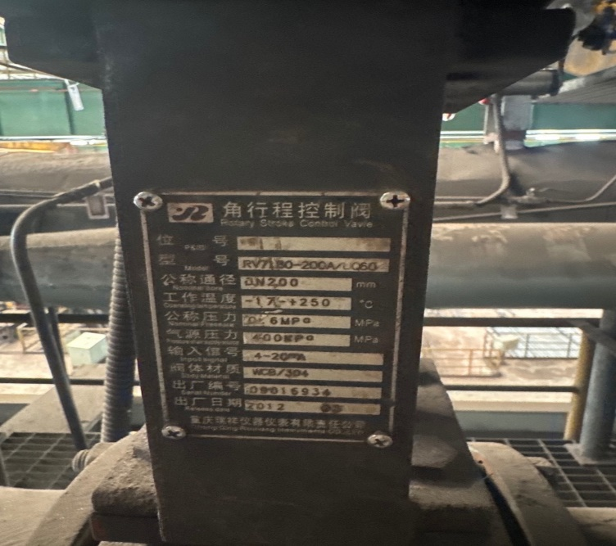
21 | 煤气 | 下均右煤气流量器 | SGZNZX-219-31 | 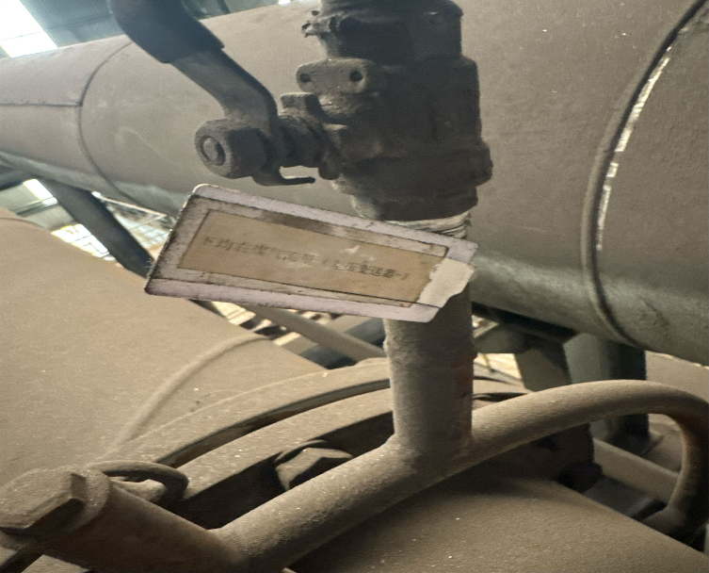 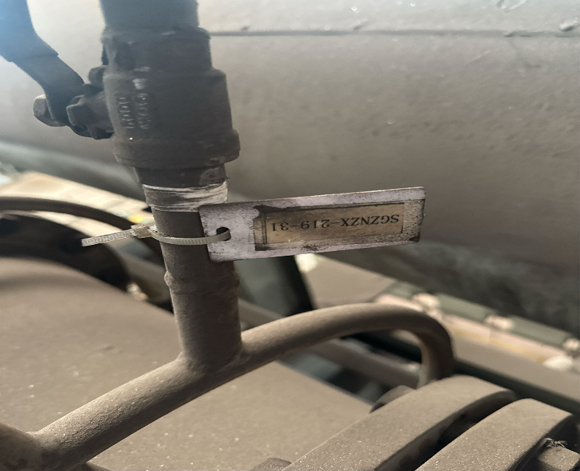
22 | 煤气 | 下加煤气流量器 | SGZNZX-219-37、SGZNZX-219-38 | 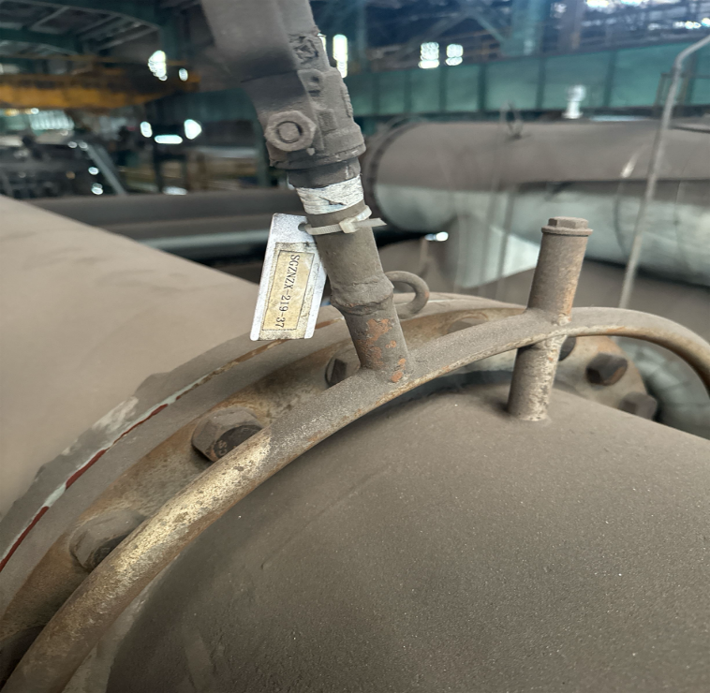 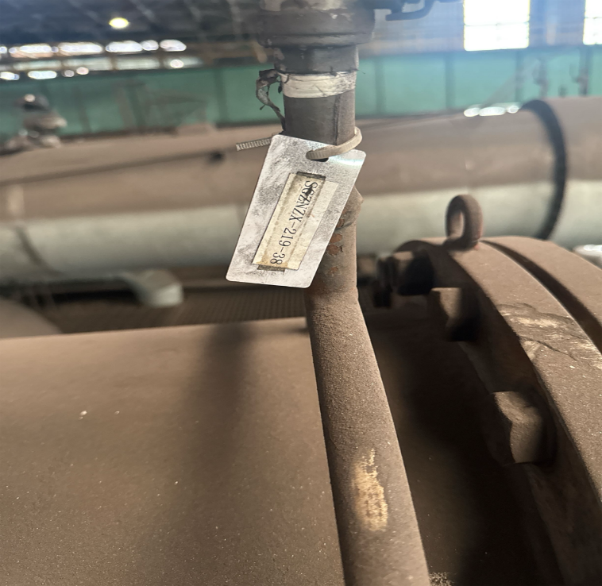
23 | 煤气 | 上加煤气流量器 | SGZNZX-219-36，SGZNZX-219-35 | 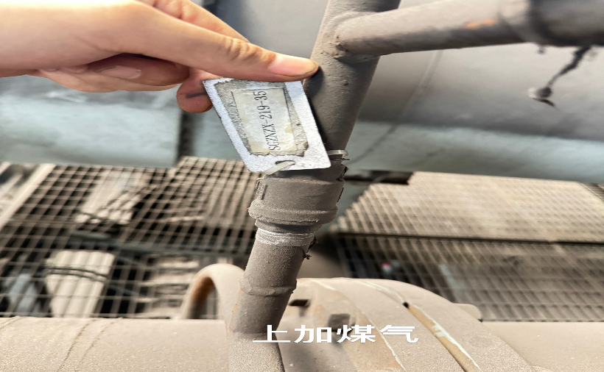 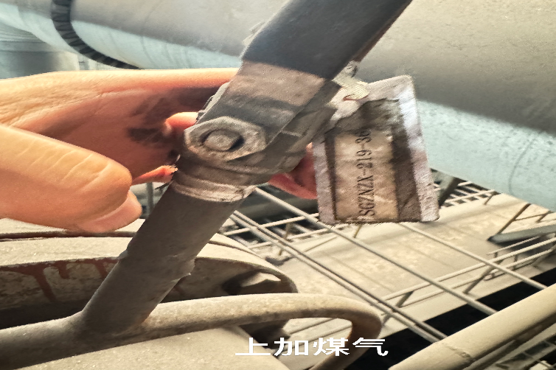
24 | 煤气 | 上均左煤气流量器 | 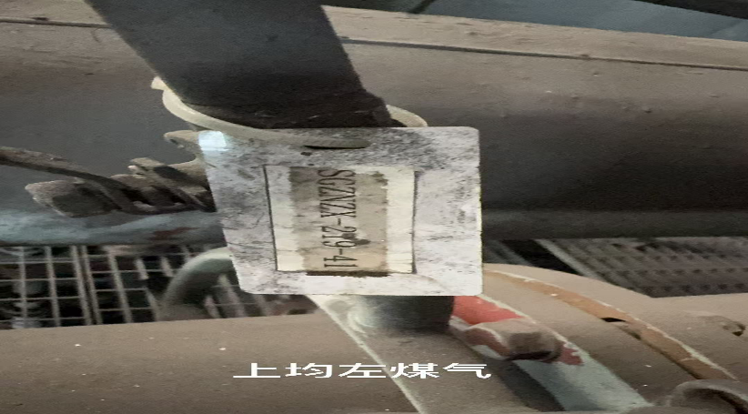 SGZNZX-219-41，SGZNZX-219-42 | 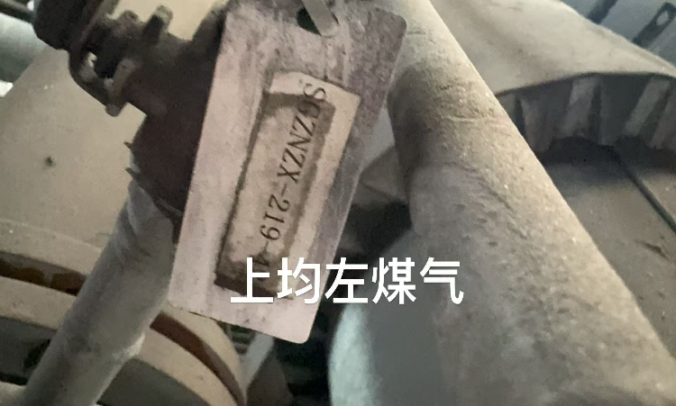
25 | 煤气 | 下均左煤气流量器 | SGZNZX-219-39，SGZNZZ-219-40 | 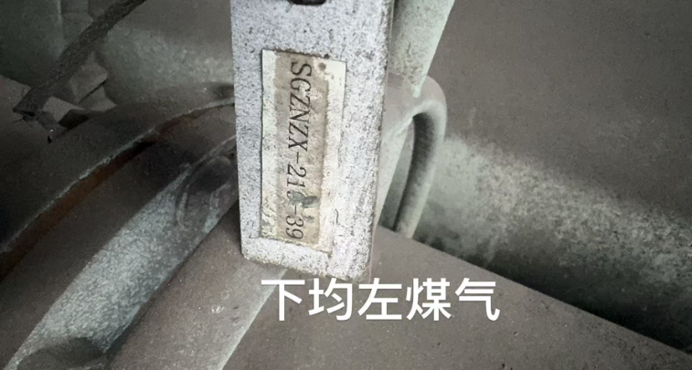 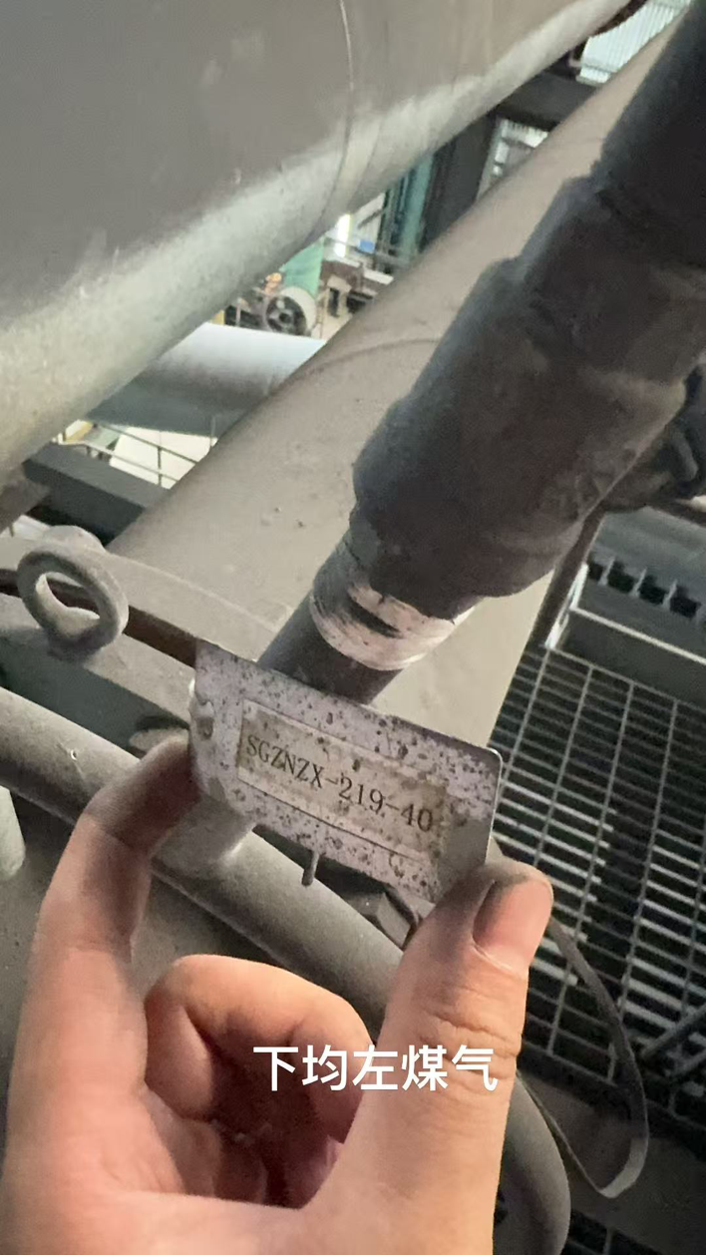
三棒
6 | 下均左空气执行器 | 710W-2D2B-60641 | 